Teóricos
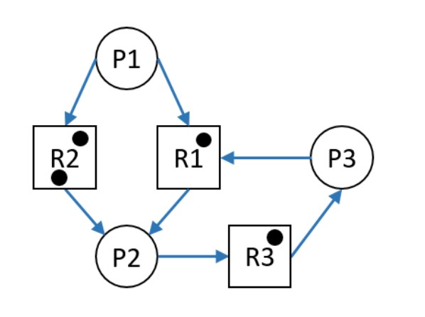
-Hay Deadlock?
SI -> CORRECTO NO
-Qué cambio realizaría para modificar la respuesta anterior?
A. Desalojar una instancia del R2 al P2.
B. Desalojar una instancia del R1 al P2. -> CORRECTO
C. Que el P2 solicite una instancia del R2.
D .Eliminar una instancia del R2.
E .Que al P1 se le asigne una instancia del R2.
Correcta: B

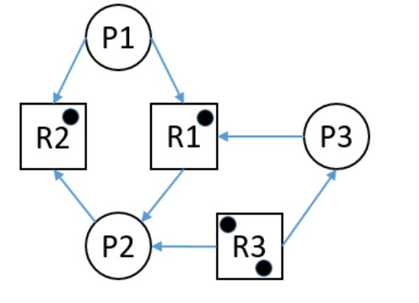
-Hay Deadlock?
SI NO -> CORRECTO
-Qué cambio realizaría para modificar la respuesta anterior?
A. Que P3 solicite una instancia del R2.
B. Desalojar una instancia de R3 a P3, para asignarla a P1.
C. Que a P3 se le asigne una instancia de R2. -> CORRECTO
D. Agregar una instancia de R1.
E. Desalojar todos los recursos de P2.
F. Desalojar todos los recursos de P3.
Correcta: C

